챕터3 이우
 | 목차
 |  | 유저경험

 |  | 의도

 |  | 방향성

 |  | 플레이쪽 전반 _UX 기대효과

 |  | 게임 진행방식 규칙설명

 |  | 플로우

 |  | 밸런스 npc인원추가 관련 유의사항 또는 걍 유의사항

 |  | 매특키한

 |  | 선택지 말고 미니게임 한 이유 그 예시

 |  | 인게임 예시

 |  | 랭크/보상 시스템 예시

 | 유저경험
 |  |  | 앞서 배운 내용을 반복 학습할 때 평가받는다는 거부감 없이 놀이처럼, 재미있게 즐길수있는 미니게임 형식으로 만들어 자연스럽게 복습할수 있도록 구성했습니다

 | 의도
 |  |  | VR환경의 이점을 살려, 단순 선택지 고르기나 정보 전달이 아닌 직접 몸을 움직이고 조작하는 미니게임을 통해 흥미와 몰입도를 높이고 성과에 따른 보상을 통해 학습 효과를 극대화할 수 있도록 설계했습니다

 | 방향성
 |  |  | 아이들이 능동적으로 참여할 수 있는 구조를 기반으로,미니게임을 통해 자연스럽게 흥미를 느끼고, 또래 간의 간단한 경쟁을 통해 몰입도를 높이며,성과에 따른 보상을 통해 학습 내용을 인상 깊게 남길 수 있도록 설계하였습니다.

 | 플레이쪽 전반
 | -ux 기대효과 |  | 재미 - 미니게임 형식의 최종평가를 통해 지루하지않게 몰입도를 높이고, 잘못된 보행 사례를 바탕으로 앞서 배운 내용을 자연스럽게 반복 학습하며 실생활에 유용한 보행 안전 습관을 익히도록 구성하였습니다.

 |  |  | 보상 - 랭킹 시스템을 통해 성취감을 느끼고, 자신의 행동이 즉시 결과로 보여지는 경험을 통해 학습 내용을 기억에 오래 남길 수 있도록 구성하였습니다.

 |  |  | 경쟁 - 또래 친구들과의 간단한 경쟁을 통해 흥미를 유도하고, 몰입감과 참여도를 자연스럽게 높여 학습 효과 향상에 기여하도록 설계하였습니다.

 | 게임 진행방식
 |  |  | 기본 튜토리얼
 |  |  |  | 1 조작 설명 – NPC를 지목하는 방식은 터치방식을 사용, 간단하고 직관적인 조작으로 진행됩니다.
 |  |  |  | 2 플레이 목적 안내 – 게임 시작 전, 사용자는 잘못된 보행 행동을 식별하고 지목하는 미션의 목적을 사전에 안내받습니다.
 |  |  | 점수 시스템
 |  |  |  | 1 채점 방식 – 잘못된 보행을 정확히 지목할 경우 +1점, 오답일 경우 -1점이 부여됩니다.
 |  |  |  | 2 점수 반영 – 개인별 점수가 집계되며, 멀티플레이 시 플레이어 간 순위가 책정되고 보상 시스템과 연동됩니다

 |  |  | 레벨 디자인 (경쟁요소 / 시간제한 / 난이도 조절 / 맵디자인)
 |  |  |  | 1 경쟁 요소 – 더 많이, 더 정확하게 NPC의 잘못된행동을 지목한 플레이어가 상위 랭크를 차지하는 경쟁 구조로 설계되었습니다.
 |  |  |  | 2 시간 제한 – 정해진 시간 내에 최대한 많은 잘못된행동을 하는NPC를 지목해야 하며, 시간이 종료되면 자동으로 결과가 집계됩니다.
 |  |  |  | 3 난이도 조절 – 플레이어 수에 비례해 등장하는 NPC 수가 증가합니다 (올바른 행동 / 잘못된 행동 NPC 함께 증가)
 |  |  |  | i) 1인 플레이 시 총NPC 8명 올바른행동5명 / 잘못된행동3명 (초기값)
 |  |  |  | ii) 이후 플레이어가 1명 추가될 때마다 총NPC수 n명증가합니다
 |  |  |  | iii) 최대6인 까지 플레이가 가능합니다
 |  |  |  | iv) 사용자의 연령과 몰입도에 맞춰 실제 테스트를 통해 적정 난이도를 조정할 수 있도록 설계되었습니다.
 |  |  |  | 4 맵 구성 – 골목, 인도, n차로 등 실제 도심 환경을 반영하여 현실감을 높이고 학습 몰입을 유도합니다.

 |  |  | 피드백 (챕터 종료 시 랭킹 / 보상)
 |  |  |  | 1 랭킹 제공 – 게임 종료 후 최종 점수를 기준으로 플레이어 간 순위가 제공됩니다.
 |  |  |  | i) 랭킹은 상대평가가 아닌 절대평가로 점수를 메긴다
 |  |  |  | 2보상 연출 – 배지, 점수 랭킹 등의 시각적 보상 요소를 통해 사용자가 성취감을 느낄 수 있도록 구성되었습니다.
 |  |  |  | i) 정답을 맞춘 개수에 따라 보상의 등급이 다르게 주어진다
 | 플로우

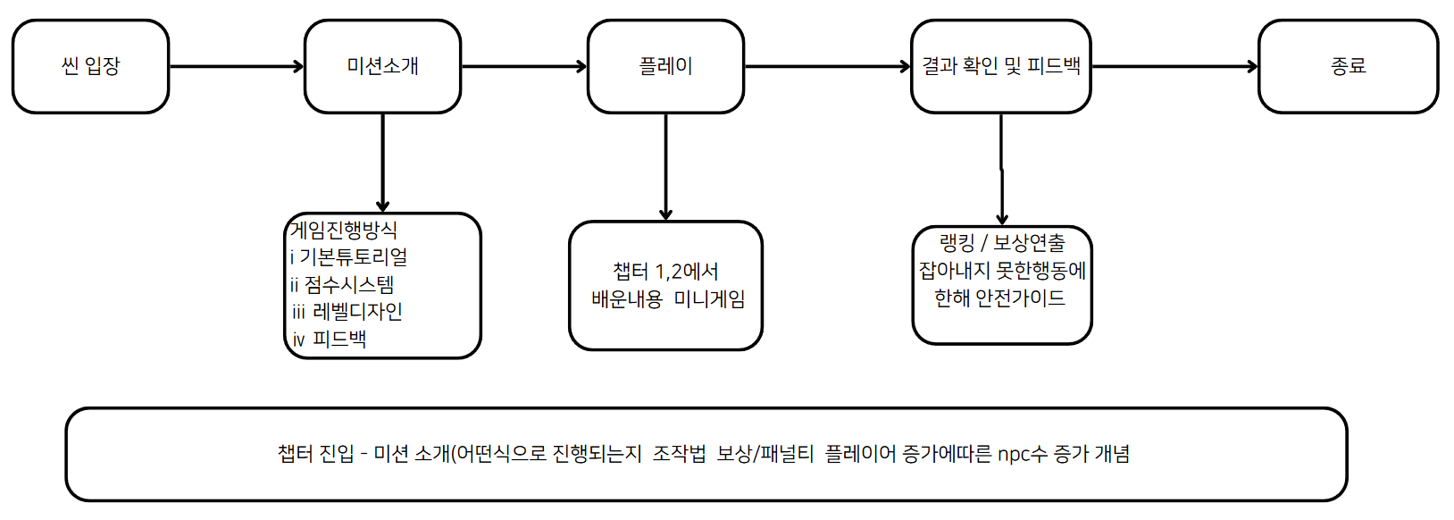

 |  |  | 챕터 진입 - 튜토리얼(체점방식) - 플레이 - 보상

 | 밸런스 관련
 | 유의사항 | 잘못된 행동을 하는 NPC 수의 증가는 단순히 난이도나 재미 요소를 위한 설정이 아닌,실제 사고 통계와 사례를 바탕으로 자주 발생하는 위험 행동을 적절히 반영하여
 |  | 현실에 대한 경각심을 높이고, 사용자의 주의력과 참여도를 끌어올리기 위한 설계입니다.
 |  | 이를 통해 게임 내 반복 관찰과 행동 선택을 유도하며, 자연스럽게 학습 효과의 상승으로 이어지도록 의도하였습니다.

 | 매력 특징 키워드 한줄설명

 | 매력 | 지금까지 배운 내용들을 종합하고, 놀이와 함께 확인해 보는 매력

 | 타겟 | 9~13세 어린이 / 1챕터부터 2챕터의 교육을 모두 이수한 플레이어

 | 특징 | 비주얼 | 어린이의 눈높이에 맞춰 귀엽고 친근한 그림체를 활용 아이들이 자연스럽게 몰입하고 학습할수있는 시각적 환경을 제공
 |  |  | 어린이 사용자를 위한 VR 환경에서 눈의 피로를 최소화하기 위해 차분한 톤으로 / 색감을 배치 -시각적 편안함을 고려한 색상 설계

 |  | 플레이 | 시스템 | 멀티플레이 | 최대 6인의 멀티 플레이 & 경쟁 요소가 있어야 함
 |  |  |  |  | 서로의 존재를 서로가 인식할 수 있어야 함
 |  |  |  |  | 경쟁에 따라 명예 보상 차등 지급
 |  |  |  | 레벨 | 엄청 넓지도, 좁지도 않은 교차로가 필요(논의 필요)
 |  |  |  |  | n개의 건널목이 존재하는 ..
 |  |  |  |  | n차로, 골목, 인도, 불법 주정차 차량이 포함되어야 함
 |  |  |  |  | 멀티플레이어 기본 3인 기준 / PC 1명 증가할 때마다 보행자 npc n명씩 증가
 |  |  |  | 불량 보행자 지목 | 잘못된 보행을 하는 다양한 npc가 존재
 |  |  |  |  | 불량 보행자를 지목할 때마다 점수 1 증가
 |  |  |  |  | 불량 보행자 지목 시, 피드백과 함께 해당 npc 를 파괴
 |  |  |  |  | 불량 npc 외 npc 지목 시, 부정적 피드백과 함께 점수 1 깎임
 |  |  |  | 교육 | 모든 배운 내용을 총집합하여 게임을 진행하고 교육 가이드 제공
 |  |  |  |  | 놓친 내용이 있으면 해당 사항에 대한 피드백 영상 제공
 |  |  | UX | 조작 | VR 컨트롤러를 이용해 지목
 |  |  |  |  | 터치방식으로 사용자에게 즉각적인 피드백을 줌
 |  |  |  | 정보 | 쿼터뷰, 혹은 항공뷰 등 교차로의 모습을 한 눈에 볼 수 있어야 함
 |  |  |  |  | 직관성을 주기 위해 이모티콘을 활용
 |  |  |  | 밸런싱 | 잘못된 행동을 바로잡는 미니게임 형식으로 지루하지 않게 학습효과를 높임
 |  |  |  |  | 알맞은 지적일 시 메리트, 부적절한 지적일 시 패널티를 부과해 엔터테인먼트적 요소를 강화

 | 키워드 | 멀티 | 경쟁 | 반복학습 | 미니게임 | 제한시간

 | 한줄설명 | 멀티플레이가 가능한 환경에서 제한시간 안에 미니게임을 반복하며 경쟁하고 학습하는 체험형 교육 콘텐츠

 | 선택지 고르는 쪽지시험 형태가 아닌 미니게임으로 만든이유

 | VR환경의 이점을 살려, 단순 선택지 고르기나 정보 전달이 아닌 직접 몸을 움직이고 조작하는 미니게임을 통해 흥미와 몰입도를 높이고 성과에 따른 보상을 통해 학습 효과를 극대화할 수 있도록 설계했습니다
 | 아이들이 능동적으로 참여할 수 있는 구조를 기반으로,미니게임을 통해 자연스럽게 흥미를 느끼고, 또래 간의 간단한 경쟁을 통해 몰입도를 높이며,성과에 따른 보상을 통해 학습 내용을 인상 깊게 남길 수 있도록 설계하였습니다.

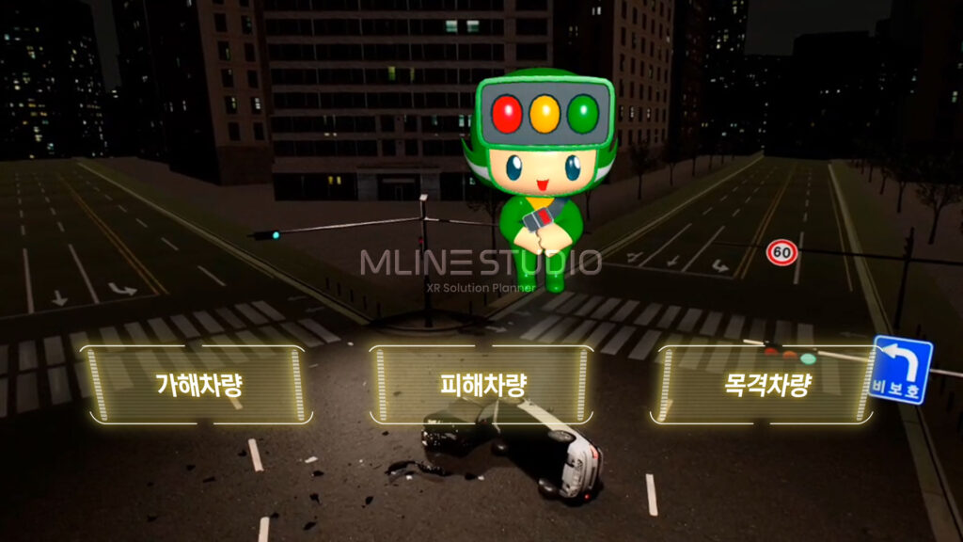
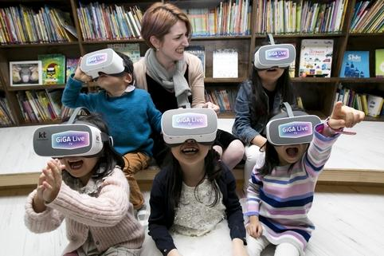

 |  |  |  |  |  |  |  |  |  |  |  | 랭킹 / 선택지 부분 이미지 레퍼런스 위로 올리는걸로
 |  |  |  |  |  |  |  |  |  |  |  | 또는 사진쪽에 위에 설명 붙이는식으로

 | 인게임 플레이 예시

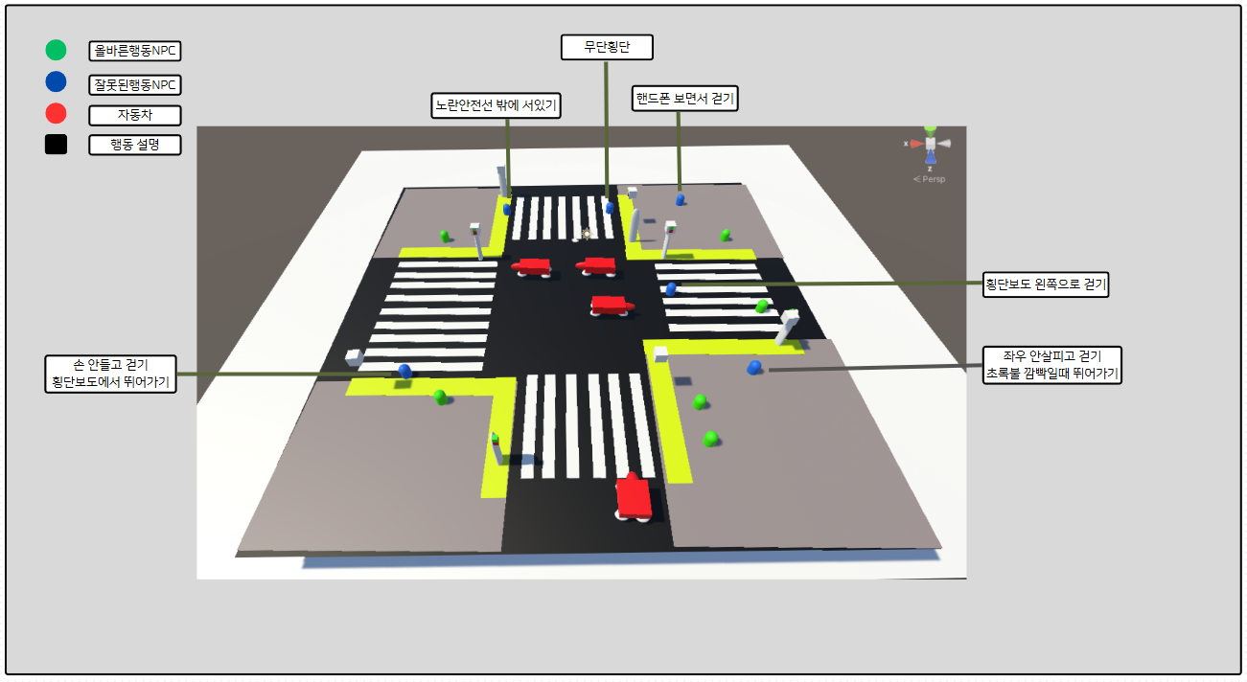

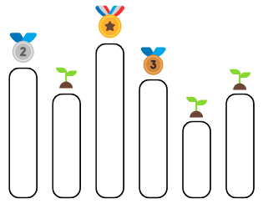
 | 랭킹 / 보상 시스템 예시

 | 피드백 (챕터 종료 시 랭킹 / 보상) |  |  |  |  |  |  |  | pc 캐릭터 고를수 있게 했응게 여기 랭킹쪽에서 얼굴 보이게
 |  | 1 랭킹 제공 – 게임 종료 후 최종 점수를 기준으로 플레이어 간 순위가 제공됩니다.
 |  | i) 랭킹은 상대평가가 아닌 절대평가로 점수를 메긴다
 |  | 2보상 연출 – 배지, 점수 랭킹 등의 시각적 보상 요소를 통해 사용자가 성취감을 느낄 수 있도록 구성되었습니다.
 |  | i) 정답을 맞춘 개수에 따라 보상의 등급이 다르게 주어진다

 | 시점

 |  | 항공뷰 |  |  |  |  |  |  |  |  | 쿼터뷰
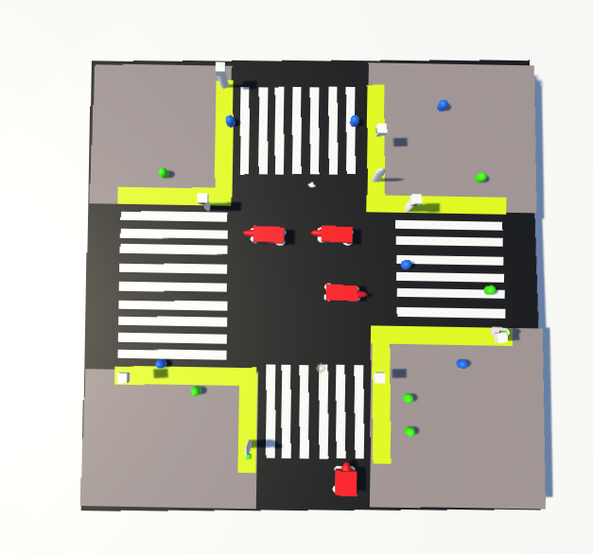
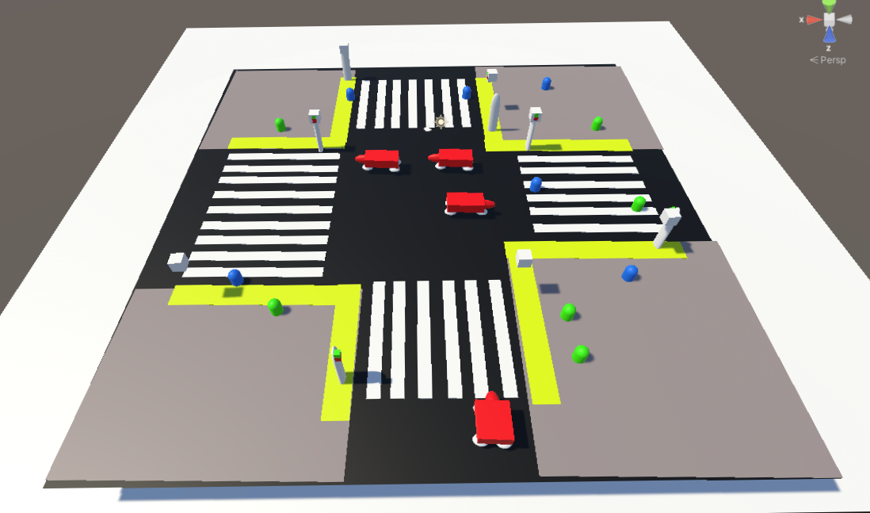

 | 항공뷰
 |  | 현재 상황에서는 신호등 신호가 안보임 신호등 부분의 각도수정 등 조치필요해보임 |  |  |  |  | 해서 일단 쿼터뷰로 시점 채택
 |  | 애들이 무거운 기게 착용하고 고개숙여서 플레이할경우 UX적으로 불편할것으로 예상

시스템 기획서 | 시스템 기획서 | 시스템 기획서 | 시스템 기획서 | 시스템 기획서 | 시스템 기획서 | 시스템 기획서 | 시스템 기획서 | 시스템 기획서 | 시스템 기획서 | 시스템 기획서 | 시스템 기획서 | 시스템 기획서 | 시스템 기획서 | 시스템 기획서 | 시스템 기획서 | 시스템 기획서

 | 매력
 |  | 앞서 배운 내용을 반복 학습할 때 평가받는다는 거부감 없이 놀이처럼, 재미있게 즐길수있는 미니게임 형식으로 만들어 자연스럽게 복습할수 있도록 구성했습니다
 | 특징
 |  | 기존 교육용 VR과 달리, 선택지를 고르는 방식이 아닌 직접 몸을 움직이는 활동을 통해 참여도를 높이고 자연스러운 학습을 유도했습니다.
 | 키워드
 |  | VR / 학습 / 놀이 / 미니게임 / 반복학습 / 참여 / 행동
 | 한줄설명
 |  | 공부처럼 느껴지는 반복 학습이 아니라, 교육적인 목적은 그대로 살리면서 아이들이 놀이하듯 자연스럽게 배울 수 있게 미니게임 형식으로 구성하고, 학습 효과를 높일 수 있도록 설계했습니다.

 | 개요
 |  | 미니게임의 목적

 |  | 목적 ⅰ) VR환경의 이점을 살려, 단순 선택지 고르기나 정보 전달이 아닌 직접 몸을 움직이고 조작하는 미니게임을 통해 흥미와 몰입도를 높이고 성과에 따른 보상을 통해 학습 효과를 극대화할 수 있도록 설계했습니다
 |  | ⅱ) 아이들이 능동적으로 참여할 수 있는 구조를 기반으로,미니게임을 통해 자연스럽게 흥미를 느끼고, 또래 간의 간단한 경쟁을 통해 몰입도를 높이며,성과에 따른 보상을 통해 학습 내용을 인상 깊게 남길 수 있도록 설계하였습니다.

 |  | 메인 컨텐츠 구성요소와 그에 따른 기대효과

 |  | 재미 - 미니게임 형식의 최종평가를 통해 지루하지않게 몰입도를 높이고, 잘못된 보행 사례를 바탕으로 앞서 배운 내용을 자연스럽게 반복 학습하며 실생활에 유용한 보행 안전 습관을 익힐수 있도록 구성하였습니다.

 |  | 보상 - 랭킹 시스템을 통해 성취감을 느끼고, 자신의 행동이 즉시 결과로 보여지는 경험을 통해 학습 내용을 기억에 오래 남길 수 있도록 구성하였습니다.

 |  | 경쟁 - 또래 친구들과의 간단한 경쟁을 통해 흥미를 유도하고, 몰입감과 참여도를 자연스럽게 높여 학습 효과 향상에 기여하도록 설계하였습니다.

 | 메인 컨텐츠 플로우 / 인게임 플레이 예시 / 시스템

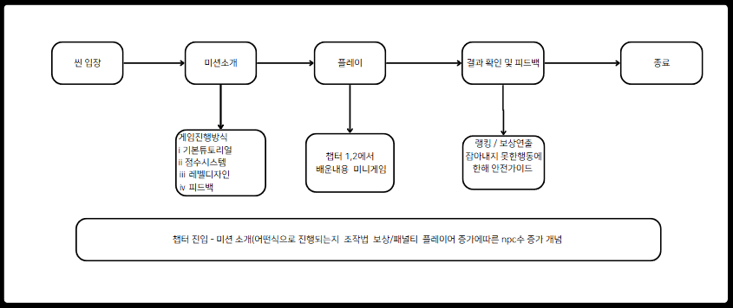
 | 메인 컨텐츠 플로우 |  |  |  |  |  |  |  | 시스템
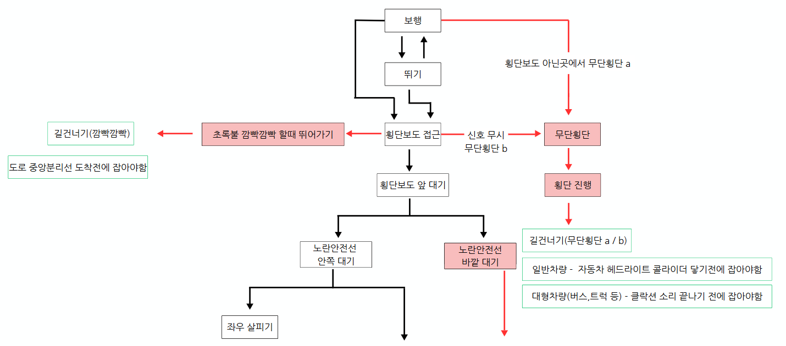

 |  |  |  |  |  |  |  |  |  |  |  |  |  |  |  |  | 깜빡 | 중앙분리선
 |  |  |  |  |  |  |  |  |  |  |  |  |  |  |  |  | 무단횡단 | 자동차 1 2
 |  |  |  |  |  |  |  |  |  |  |  |  |  |  |  |  | 노란안전선 | 보행자신호
 |  |  |  |  |  |  |  |  |  |  |  |  |  |  |  |  | 왼쪽 | 중앙분리선 / 자동차 1 2
 |  |  |  |  |  |  |  |  |  |  |  |  |  |  |  |  | 정지 | 자동차 1 2
 |  |  |  |  |  |  |  |  |  |  |  |  |  |  |  |  | 건너기 / 핸드폰 | 중앙분리선

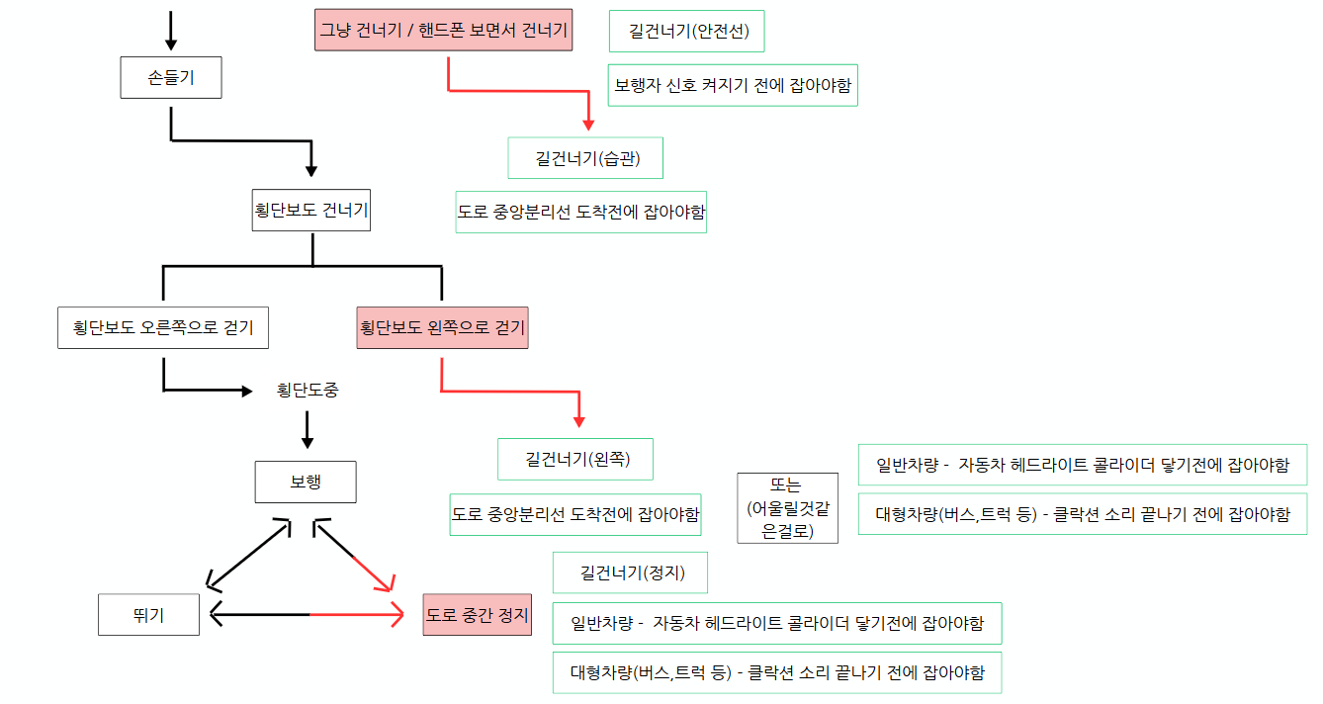
 | 인게임 플레이 예시

 | 유의사항
 |  | 색약 관련
 |  | ⅰUI 색약옵션 선택 가능하게
 |  | ⅱNPC의 색깔도 고려
 |  | ⅲ신호등 신호 위 아래 위치 고정(보행 정지)

 |  | 왼손잡이 경우
 |  | 컨트롤러 설정 가능하게

 | 예상 플레이타임
 |  | 미션설명2~3 분
 |  | 제한시간3분
 |  | 보상 / 피드백 3분
 |  | 대략 10분
 |  | (개발 과정에서 실제 플레이 후 수정될수 있음)

 | 변수 테이블 | ID | ?? | 데이터 타입 | 초기값 | 설명 |  | 필요 리소스 | ID | ?? | ?? | ?? | ??
 |  |  |  | INT |  | 총 NPC 수 |  |  |  |  |  |  | 신호등
 |  |  |  | FLOAT |  | 잘못된 행동 NPC 비율 |  |  |  |  |  |  | GOOD NPC
 |  |  |  | FLOAT |  | 올바른 행동 NPC 비율 |  |  |  |  |  |  | BAD NPC
 |  |  |  | STRING |  | 잘못된 행동 리스트 |  |  |  |  |  |  | 자동차 (일반 / 대형)
 |  |  |  | STRING |  | 올바른 행동 리스트 |  |  |  |  |  |  | 횡단보도
 |  |  |  | FLOAT |  | 자동차 수 |  |  |  |  |  |  | 노란 안전선
 |  |  |  | FLOAT |  | NPC 리스폰 타임 |  |  |  |  |  |  | 클락션 소리
 |  |  |  | FLOAT |  | 자동차 리스폰 타임
 |  |  |  | FLOAT |  | 정답 판별 시간제한
 |  |  |  | INT |  | 플레이어 수
 |  |  |  | INT |  | PC에 따라 증가하는NPC수

 | 올바른행동 | ID | ?? | 데이터 타입 | ?? | 설명 |  | 잘못된행동 | ID | ?? | 데이터 타입 | ?? | 설명
 |  |  |  | INT |  | 빨간불일때 신호 기다리기 |  |  |  |  | INT |  | 무단횡단(빨간불에 건너기)
 |  |  |  | FLOAT |  | 횡단보도로 건너기 |  |  |  |  | FLOAT |  | 무단횡단(횡단보도 아닌곳 횡단)
 |  |  |  | FLOAT |  | 건너기전 좌우살피기 |  |  |  |  | FLOAT |  | 좌우 안살피고 건너기
 |  |  |  | STRING |  | 횡단보도에서 손들고 건너기 |  |  |  |  | STRING |  | 손안들고 건너기
 |  |  |  | STRING |  | 노란안전선 안쪽에 서있기 |  |  |  |  | STRING |  | 노란안전선 바깥에 서있기
 |  |  |  | FLOAT |  | 횡단보도 오른쪽으로 걷기 |  |  |  |  | FLOAT |  | 횡단보도 왼쪽으로 걷기
 |  |  |  | FLOAT |  | 걸을때 핸드폰 보지않기 |  |  |  |  | FLOAT |  | 핸드폰 보면서 걷기
 |  |  |  | FLOAT |  | 신호 깜빡깜빡 다음신호기다리기 |  |  |  |  | FLOAT |  | 초록불 깜빡일때 뛰어가기
 |  |  |  |  |  |  |  |  |  |  | FLOAT |  | 도로 중간에서 멈추기

 | 행동 판별 시간 | ID | ?? | 데이터 타입 | ?? | 설명 |  | 상태 | ID | ?? | 데이터 타입 | ?? | 설명
 |  |  |  | STRING |  | 자동차 콜라이더 닿기 |  |  |  |  | STRING |  | 정지
 |  |  |  | STRING |  | 도로 중안분리선 도착 |  |  |  |  | STRING |  | 걷기
 |  |  |  | STRING |  | 보행자 신호 켜지기 전 |  |  |  |  | STRING |  | 뛰기
 |  |  |  | STRING |  | 클락션 소리 끝나기전 |  |  |  |  |  |  |  |  | 필수내용!! 저는 이렇게 해석했어요
 |  |  |  |  |  |  |  |  | 자동차 주행속도 또는 차량크기 에 따라 콜라이더 / 클락션 어떨까 |  |  |  |  |  | 일단 시스템쪽에 넣어봤습니당!!
 | 필요 기능 | ID | ?? | 데이터 타입 | ?? | 설명 |  |  | 빠름 - 콜라이더 | 콜라이더에 닿기전 |  | 일반차량 - 콜라이더 |  |  | 별로면 뺄게요!!
 |  |  |  | STRING |  | npc 행동 기능(정지,걷기,뛰기 등) |  |  | 느림 - 클락션 | 경적 소리 끝나기전 |  | 대형차량(트럭,버스 등) - 클락션
 |  |  |  | STRING |  | 자동차 행동 기능(정지,주행 등)
 |  |  |  | STRING |  | NPC 식별 기능(클릭,하이라이트) |  |  | 추가하려는 이유 - 주행속도 / 차량크기 에 따른 제동거리 얘기를 넣고싶은데 이미 확정된 챕터 1,2 건들지않으면서 판별시간 조건을 추가하고싶었음
 |  |  |  | STRING |  | 점수 누적반영되는 기능 |  |  |  | 챕터 1 / 2 쪽에 차량크기에따른 제동거리 얘기 안전가이드 툴팁에 넣으면 자연스럽게 가능할듯
 |  |  |  | STRING |  | 게임 시간제한 타이머 |  |  |  | 가이드문서에 일반차량 / 대형차량 모델(필) / 오브젝트 상호작용(필) 부분에서
 |  |  |  | STRING |  | 자동차 헤드라이트 콜라이더 |  |  |  | 크기가 다른 차량이 필수적으로 등장해야하고 크기에 따라 다른 상호작용 있으면 어떨까 해서
 |  |  |  | STRING |  | 특정위치에서 생성되게 하는기능 |  |  |  | 가이드에 따라 주행속도 보다는 차량크기로 설정하고 차량속도에 따라 주행속도 정해지는 느낌 |  |  |  |  |  | 일반 빠르고 대형 느리고
 |  |  |  | STRING |  | 특정위치에서 사라지게 하는기능

 |  |  |  |  |  |  |  |  | 자동차 헤드라이트 콜라이더 예시

테이블
 | NPCTABLE
COLUMN | ID | DIFFICULTY | NPCCOUNT | GOODPERC | BADPERC | USERCOUNT
DATATYPE | STRING | INT | INT | INT | INT | INT
DESC | 테이블ID | 난이도 | 총 NPC 숫자 | 올바른 NPC 비율 | 잘못된 NPC 비율 | 유저당 NPC 추가
ETC | PK, NOTNULL
예시 | EASY_1P | 1 | 10 | 8 | 2 | 2
 | HARD_4P | 3 | 20 | 14 | 6 | 5

 | DIFFTABLE
COLUMN | ID | DIFFICULTY
DATATYPE | INT | STRING
DESC | 테이블ID | 난이도 설명
ETC | PK, NOTNLL
예시 | 1 | 쉬움
 | 2 | 보통
 | 3 | 어려움
 | 4 | 아주 어려움

 | ATTITUDETABLE
COLUMN | ID | STRING | STATUS | BADGOOD
DATATYPE | STRING | STRING | STRING | BOOL
DESC | 테이블ID | 행동 설명 | 행동 내용 | 좋은지 나쁜지 체크(0이면 나쁨, 1이면 좋음)
ETC | PK,NOTNULL
 | ATTITUBE_BAD_SMARTPHONE | 스마트폰 보면서 걷기 | NPC_WALK_SMARTPHONE | 0

